상품제안서
엑티몬 미니보조배터리 5000mAh (C타입/8P 택) | 상품코드: F23066

 |  |  |  |  |  |  | 02-412-0044 | www.easy1.co.kr
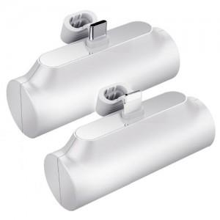

【상세/제작정보】 | 케이블이 필요없고 휴대가 간편한 일체형 보조배터리

【인쇄/포장옵션】 | 레이저, 풀칼라 / 포장불가능

【공급단가】 | 수량 | 100~ | 300~ | 500~ | 1,000~ | 3,000~
*VAT별도 | 단가 | 4,990원 | 4,810원 | 4,620원 | 4,440원 | 4,320원

【상품 URL】 | https://dev.easy1.co.kr:443/src/goods_detail.php?gdno=23066

